정재윤
교과목 평가표

과정명 |  | 빅데이터 기반(파이썬·자바·웹) 엘라스틱 검색엔진 개발자
훈련기간 |  | 2025. 01. 15 ~ 2025. 07. 10 |  |  | 강사 | 권상구
교과목 |  | HTML5&JavaScript |  |  | 훈련생 | 정재윤
평가 문항
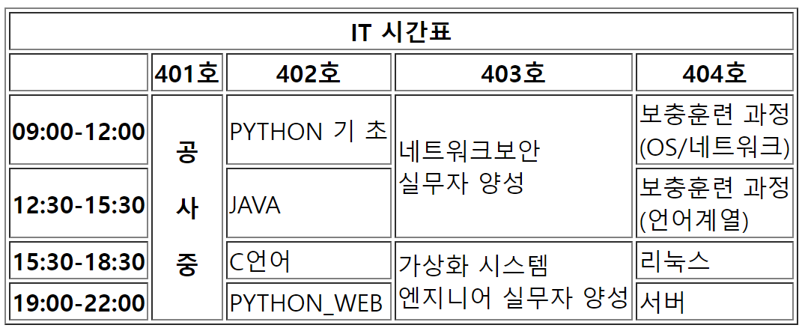 위의 그림을 참고해서 HTML 을 사용하여 구현한다.

답안 링크
https://github.com/tjrdl/exam
평가 결과
No. | 평가 항목(배점) | 평가 점수(배점)
 |  | 최상(25) | 중상(20) | 중(15) | 중하(10) | 최하(5)
1 | 가독성
2 | 작성력
3 | 기술 적용도
4 | 완성도
5 | 훈련강사의 정성평가
* 피드백

총점
0

